D.2. Übersicht Meldeweg BaFin
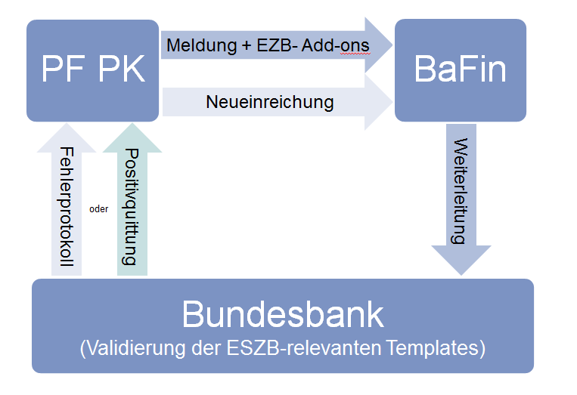
Meldeweg 1. Meldekreis

D.4. Übersicht Meldeweg Bbk
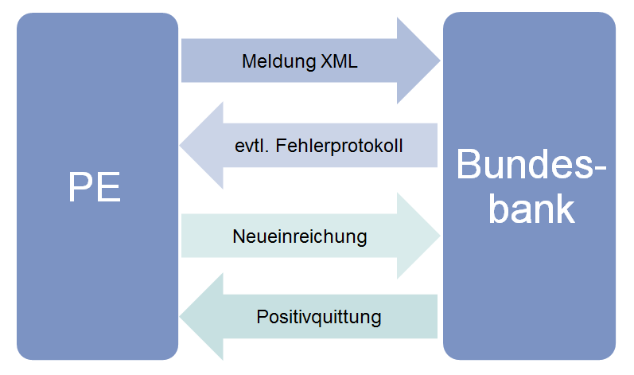
Meldeweg 2. + 3. Meldekreis

